Modèles de vêtements
Modèle: CE111M (Homme, comme le bleu électrique et le gris apportés en échantillon) - 15$ tailles standard et 18$ pour taille XXL
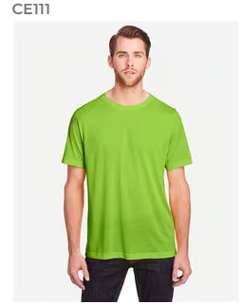

 | Pour mieux voir les couleurs, visitez le site Web pour le modèle CE111 pour homme

Modèle: CE111W (Femme) - 15$ tailles standard et 18$ pour taille XXL
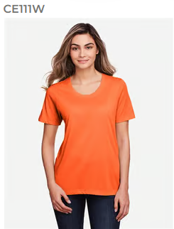

 | Pour mieux voir les couleurs, visitez le site Web pour le modèle CE111 pour femme

Modèle: TT11M (Homme, comme le bleu pâle apporté en échantillon) - 15$ tailles standard et 18$ pour taille XXL
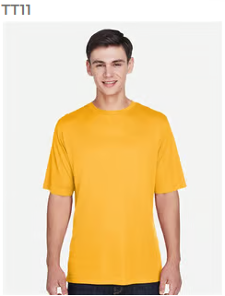

 | Pour mieux voir les couleurs, visitez le site Web pour le modèle TT11 pour homme

Modèle: TT11L (Homme, comme le bleu pâle apporté en échantillon) - 18$ tailles standard et 21$ pour taille XXL
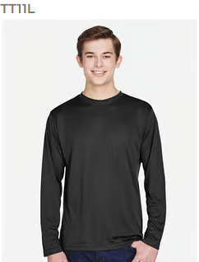

 | Pour mieux voir les couleurs, visitez le site Web pour le modèle TT11L pour homme

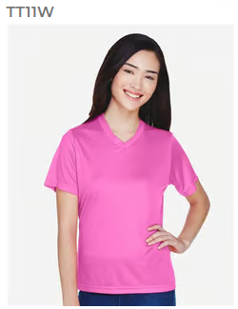
Modèle: TT11W (Femme) - 15$ tailles standard et 18$ pour taille XXL

 | Pour mieux voir les couleurs, visitez le site Web pour le modèle TT11 pour femme

Modèle: TT11WL (Femme) - 18$ tailles standard et 21$ pour taille XXL
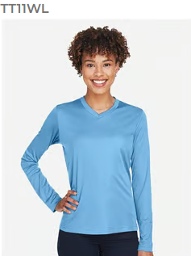

 | Pour mieux voir les couleurs, visitez le site Web pour le modèle TT11WL pour femme

Modèle: TT11WRC (Femme) - 15$ tailles standard et 18$ pour taille XXL
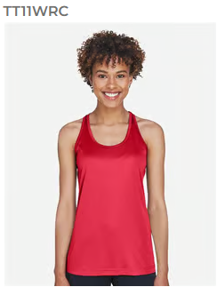

 | Pour mieux voir les couleurs, visitez le site Web pour le modèle TT11WRC pour femme

Modèle: Hoodie (L00550, Unisexe)- 30$ tailles standard et 36$ pour taille XXL

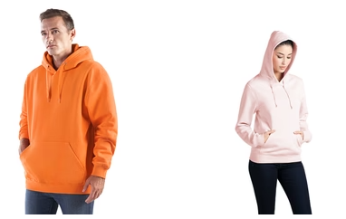

 | Pour mieux voir les couleurs, visitez le site Web pour le hoodie, modèle L00550

Modèle: Veste (L00555, Unisexe) - 35$ tailles standard et 41$ pour taille XXL
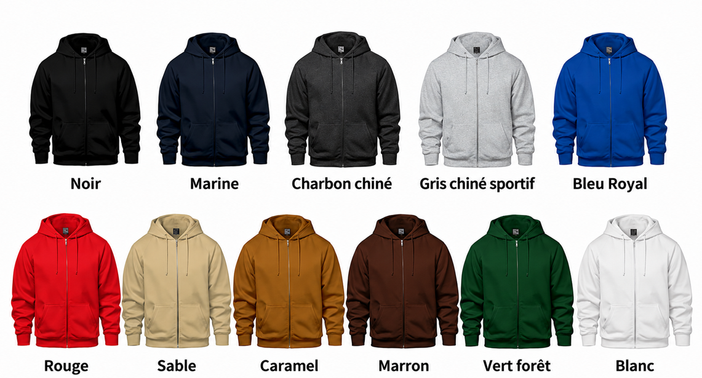
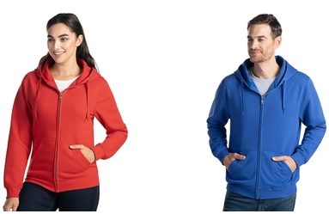

 | Pour mieux voir les couleurs, visitez le site Web pour la veste, modèle L00555

